Instruções
Instruções de preenchimento

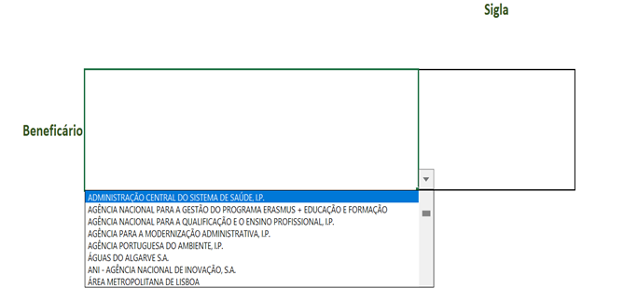 1. No cabeçalho do questionário apenas deverá selecionar o beneficiário que se encontra a preencher o mesmo, entre as opções que se encontram disponíveis na combo box, conforme ilustrado na imagem infra.
2. Na 1.ª questão os campos Dimensão, Identificação, Descritivo e Tipo de Beneficiário (identificados na imagem infra) irão aparecer previamente preenchidos.
3. Na 1.ª questão, relativamente ao(s) investimento(s) cujo(s) financiamento(s) contratualizados com a Estrutura de Missão Recuperar Portugal, que se identificam no âmbito do ponto anterior, a um conjunto de 3 blocos de questões que se transcrevem seguidamente: a) São esse(s) investimentos financiados por outras fontes? Em caso afirmativo, indicar quais e como é repartido o financiamento. b) São esses investimentos complementares a outros? Em caso afirmativo, indicar quais e como é operacionalizada a complementaridade. c) São esses investimentos sobrepostos a outros igualmente financiados pelo PRR? Em caso afirmativo, indicar quais e como é operacionalizado o financiamento de forma a evitar o duplo financiamento.
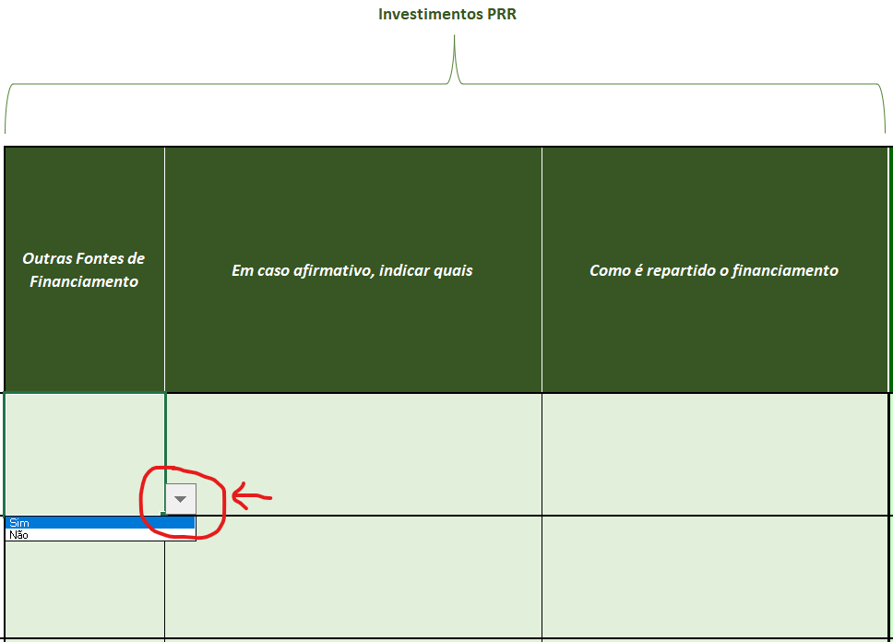 4. No 1.º bloco de questões à 1.ª questão, existem duas alternativas (Sim/Não) na célula de preenchimento que serão apresentadas quando clicar no botão assinalado a vermelho em cada uma das linhas (uma por cada contrato) na imagem infra. Relativamente às outras duas questões deste 1.º bloco solicita-se que sejam breves, claros e concisos nas respostas dadas.
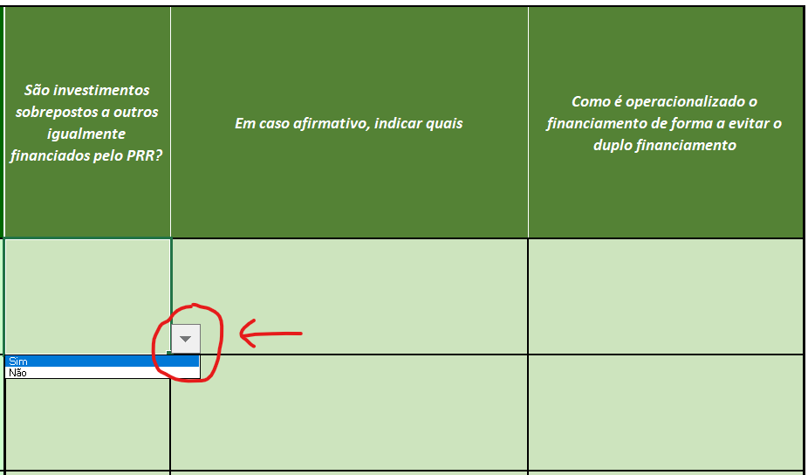 5. No 2.º bloco de questões à 1.ª questão, existem duas alternativas (Sim/Não) na célula de preenchimento que serão apresentadas quando clicar no botão assinalado a vermelho em cada uma das linhas (uma por cada contrato) na imagem infra. Relativamente às outras duas questões deste 2.º bloco solicita-se que sejam breves, claros e concisos nas respostas dadas.
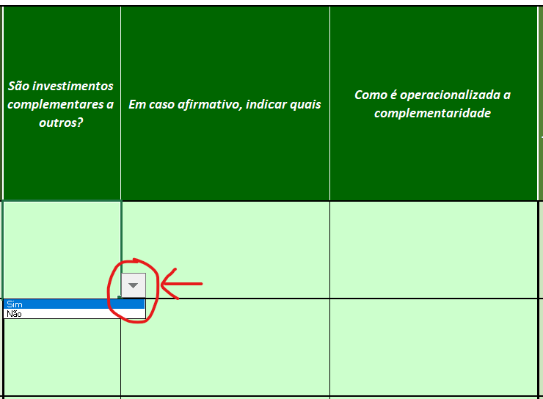 6. No 3.º bloco de questões à 1.ª questão, existem duas alternativas (Sim/Não) na célula de preenchimento que serão apresentadas quando clicar no botão assinalado a vermelho em cada uma das linhas (uma por cada contrato) na imagem infra. Relativamente às outras duas questões deste 3.º bloco solicita-se que sejam breves, claros e concisos nas respostas dadas.
7. Na 2.ª questão existem duas alternativas (Sim/Não) na célula de preenchimento que serão apresentadas quando clicar no botão assinalado a vermelho na imagem infra.

8. No caso de responder "Não" à questão 2, o preenchimento do questionário fica concluído.
9. No caso de responder "Sim" à questão 2, deverá preencher o quadro constante da questão 2 com toda a informação solicitada.
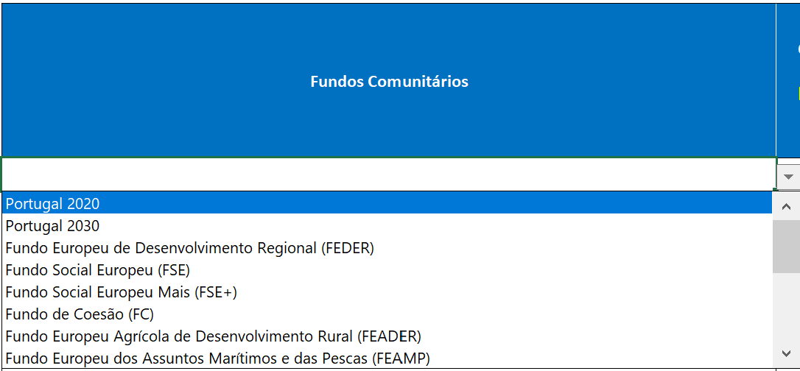 10. Na coluna dos "Fundos Comunitários" deverá selecionar uma das opções constantes da listagem (na imagem infra não se encontram visíveis todas as opções disponíveis), sendo que na mesma existe a opção "Outros" para os Fundos Comunitários que não estão identificados.
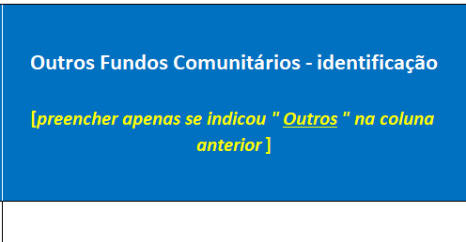 11. No caso de optar pela opção "Outros" na coluna "Fundos Comunitários" deverá preencher a coluna da imagem infra com a identificação do fundo a que se refere.
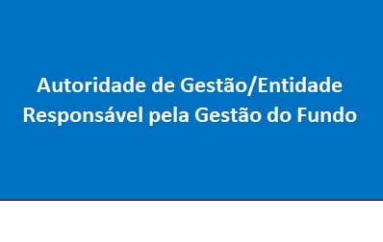 12. Na coluna "Autoridade de Gestão/Entidade Responsável pela Gestão do Fundo" deverá indicar por extenso a Autoridade de Gestão ou a Entidade Responsável pela Gestão do Fundo.
13. Nas colunas "Investimentos (identificação sumária)" e "Montante EUR" deverá indicar de forma sumária o descritivo do investimento a que se refere e o respetivo montante em euros sem IVA.
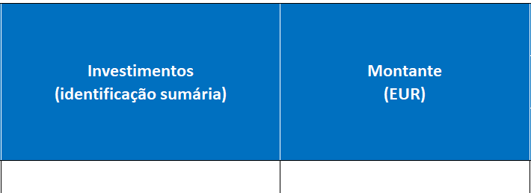 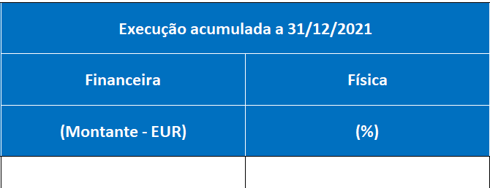 14. Nas colunas da "Execução acumulada a 31/12/2021" "Financeira"em "Montante - EUR" e "Física" em "%"deverá indicar a execução financeira acumulada à data indicada em euros sem IVA e a execução física à data indicada em percentagem.
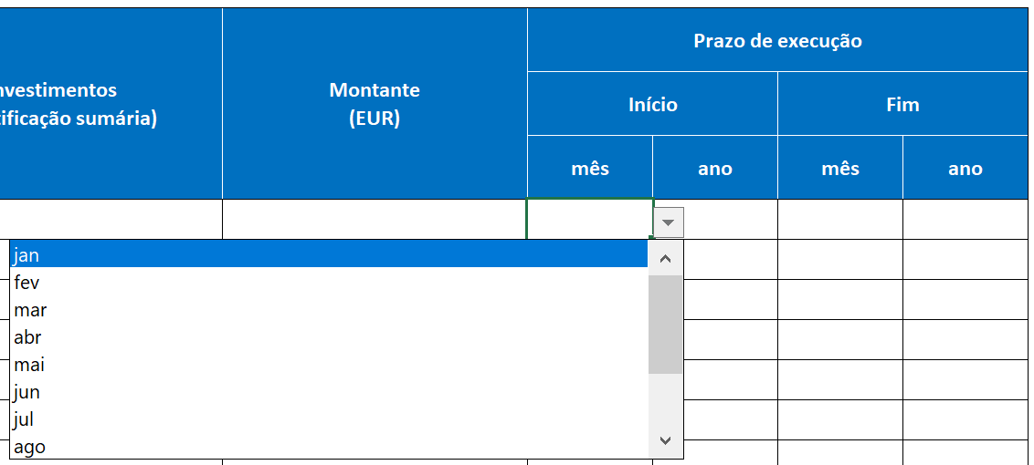 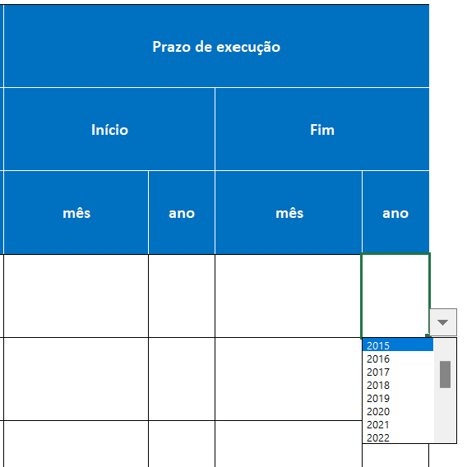 15. Nas colunas "Prazo de execução" deverá selecionar o mês e o ano a que se refere o início e o fim do investimento.
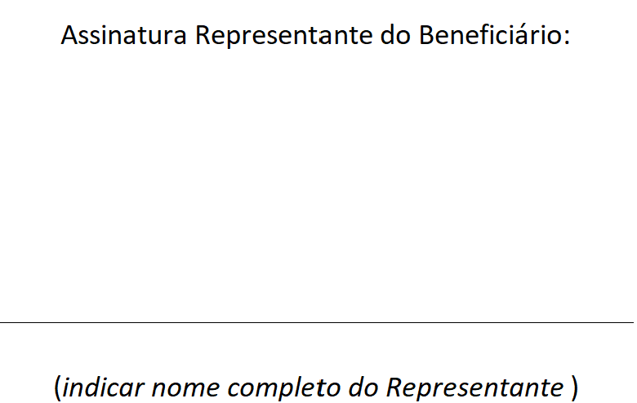 16. Após ter preenchido integralmente o presente questionário, deverá colocar o nome completo do "Representante do Beneficiário" no campo para o efeito (indicado na imagem infra) e converter a folha de cálculo do excel designada "Fundos Comunitários" em pdf, sendo que o representante do Beneficiário deverá proceder à sua assinatura do documento em pdf, no campo assinalado para o efeito na última página (indicado na imagem infra).
17. O Beneficiário deverá remeter ambos os ficheiros (excel preenchido e pdf assinado), até ao próximo dia xx de xxxxx de 202X (inclusivé), para o seguinte endereço de correio eletrónico: proetos-PRR@sec-geral.mec.pt
18. Quaisquer dúvidas deverão ser colocadas para o mesmo endereço de correio eletrónico: projetos-PRR@sec-geral.mec.pt

